Vault配置
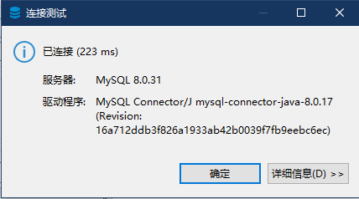
1. 初期化
 | http://localhost:8200/
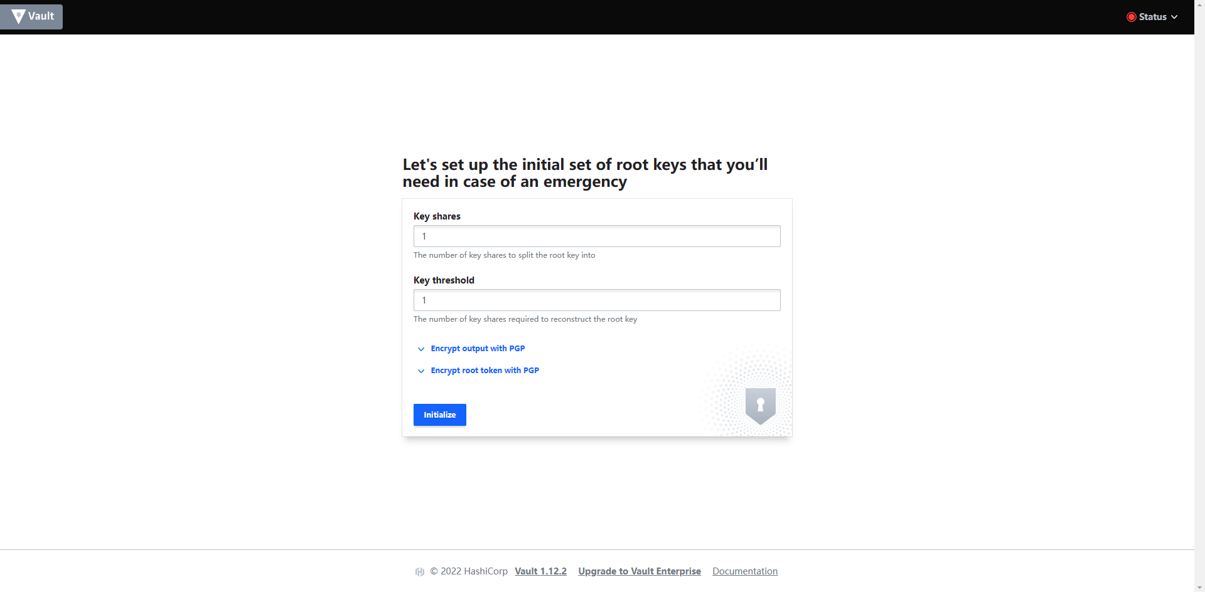

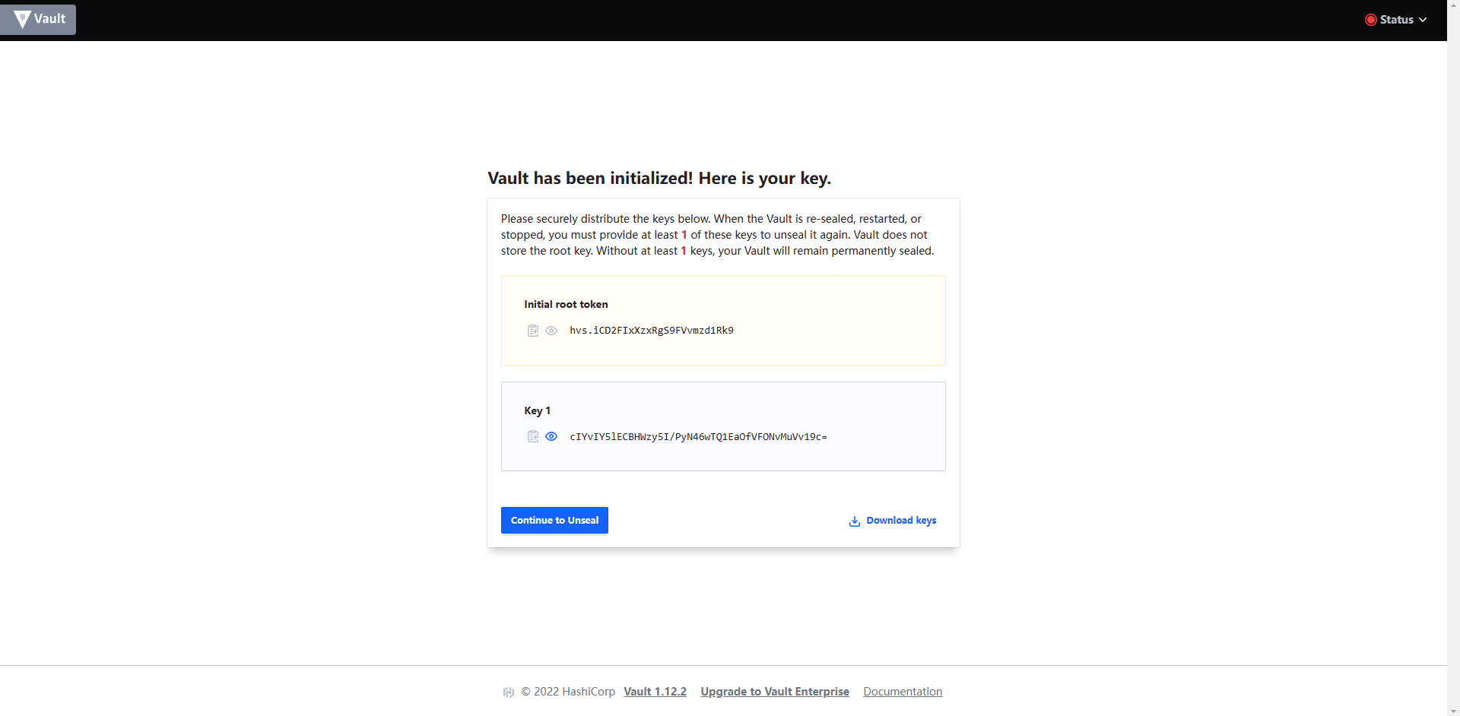

 |  | Initial root token
 |  |  | hvs.iCD2FIxXzxRgS9FVvmzd1Rk9

 |  | Key 1
 |  |  | cIYvIY5lECBHWzy5I/PyN46wTQ1EaOfVFONvMuVv19c=

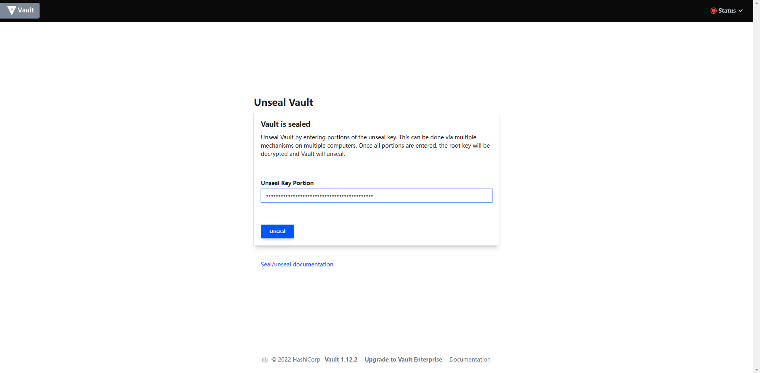

Key 1：cIYvIY5lECBHWzy5I/PyN46wTQ1EaOfVFONvMuVv19c=

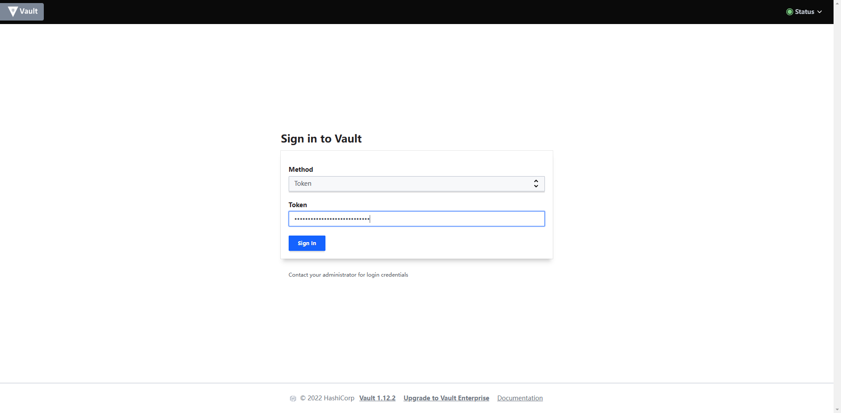

Initial root token：hvs.iCD2FIxXzxRgS9FVvmzd1Rk9

2. 配置DB连接用动态用户
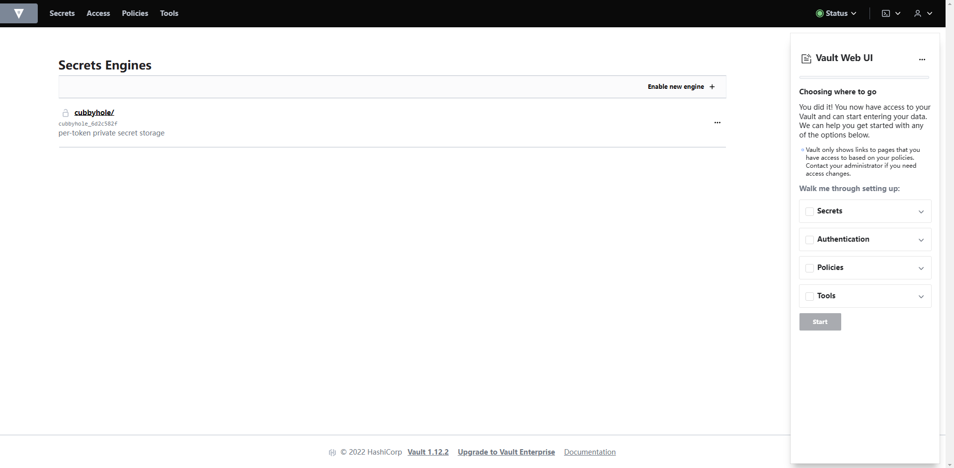

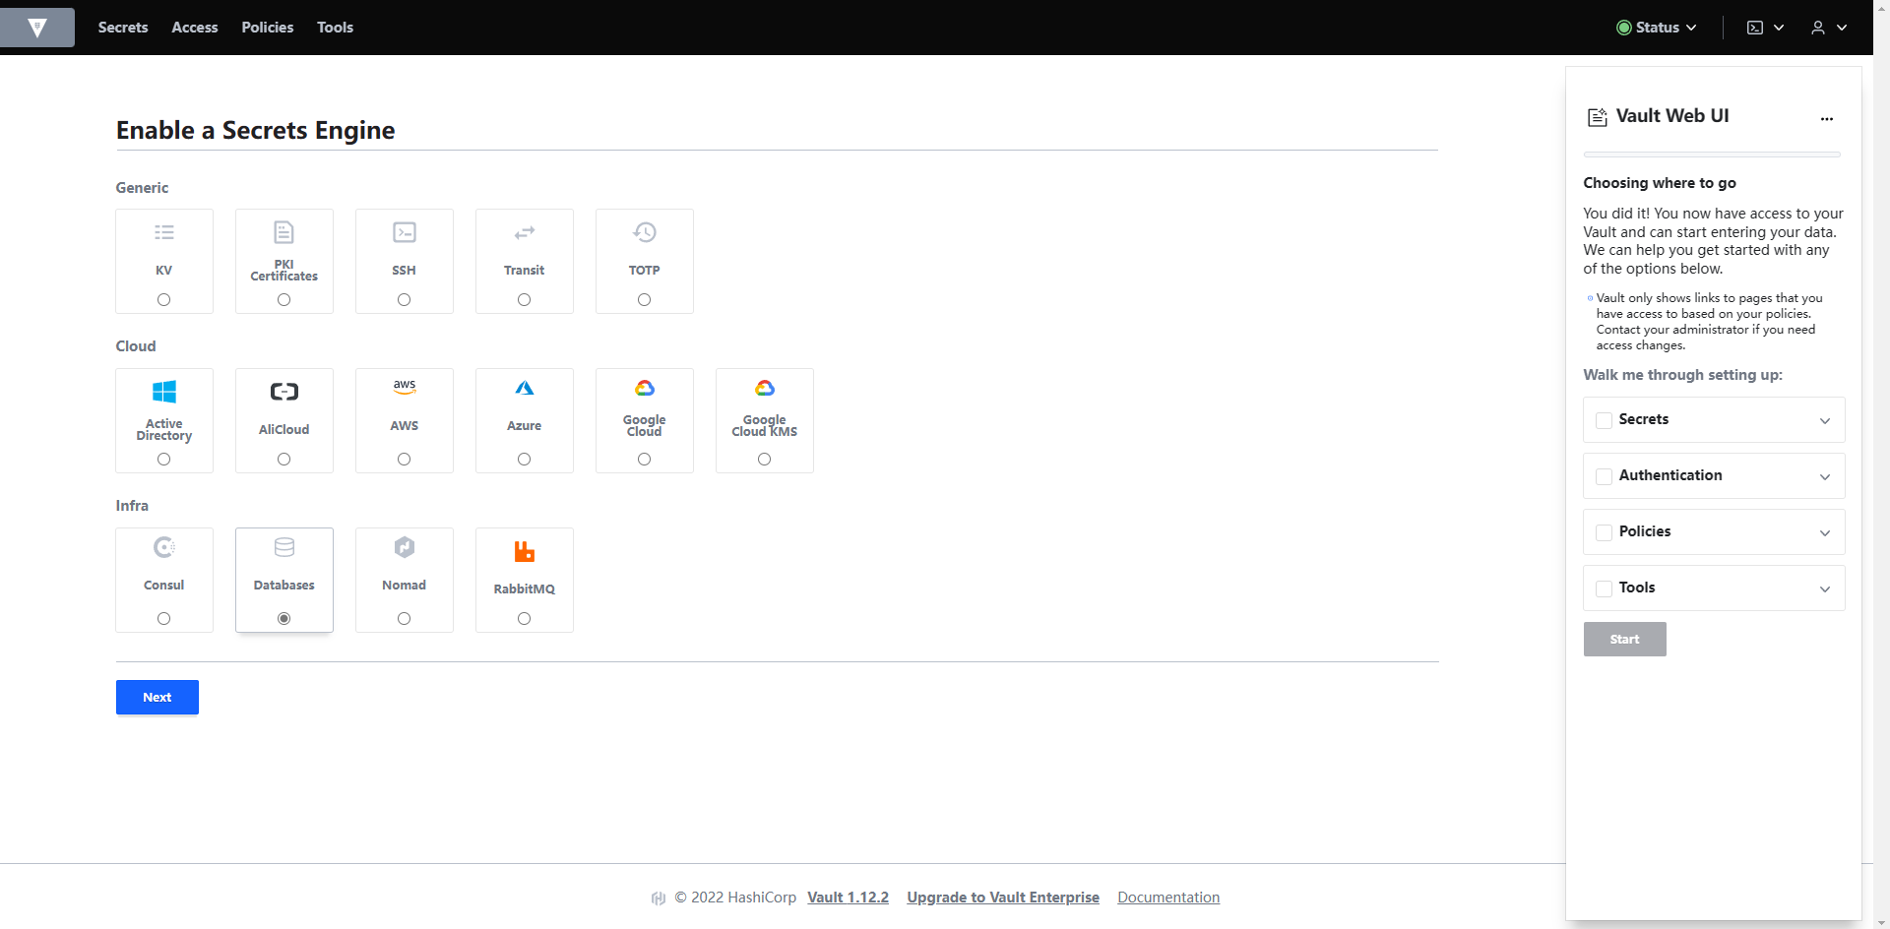

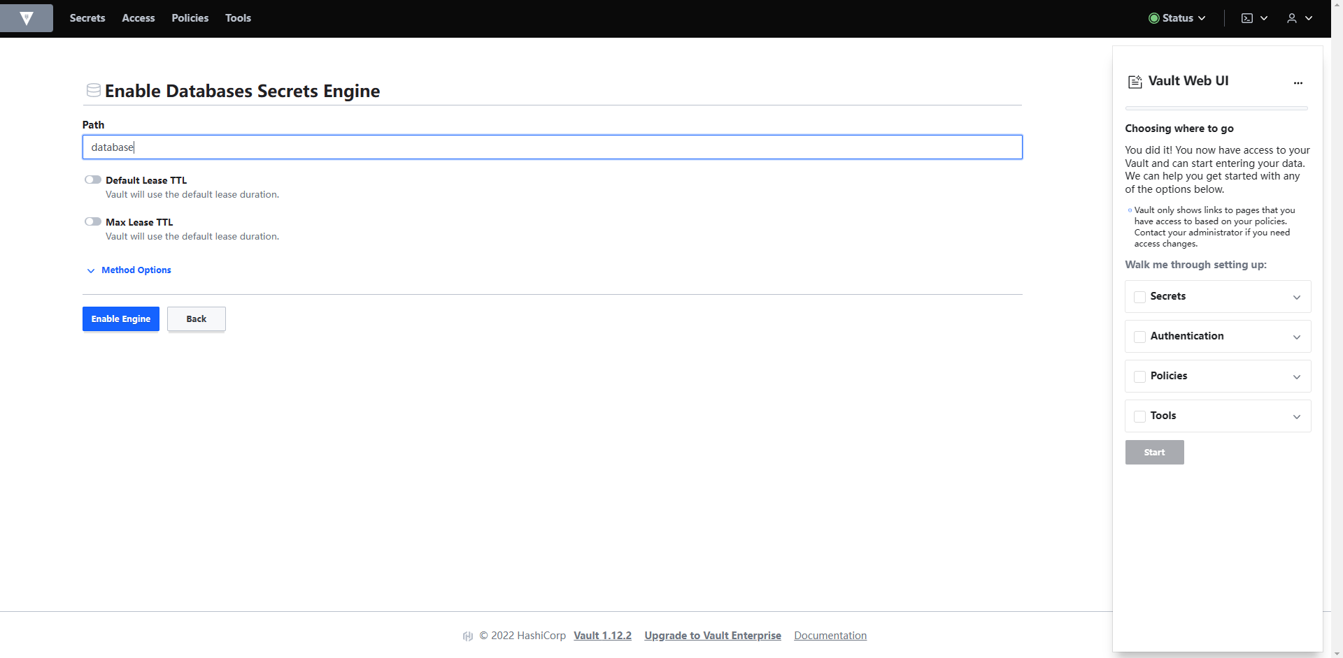

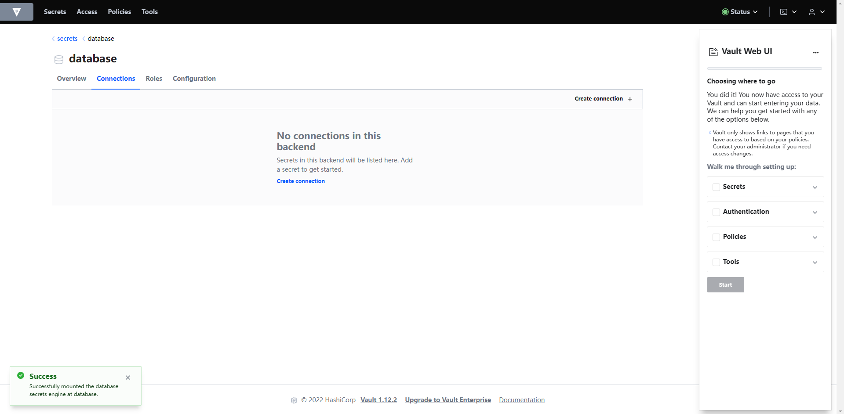

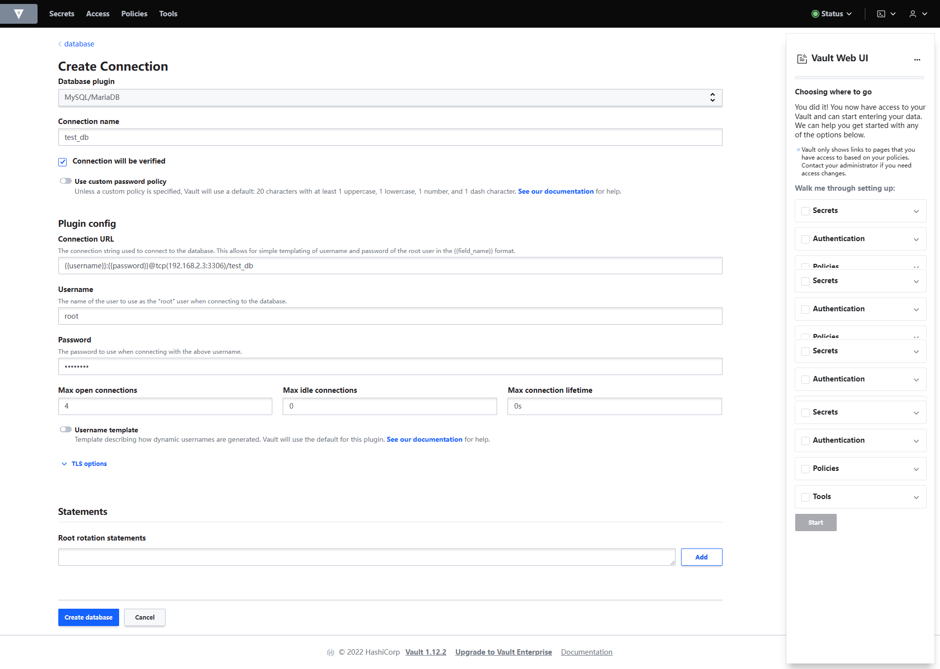

DB连接用账号/密码
DB连接用账号/密码

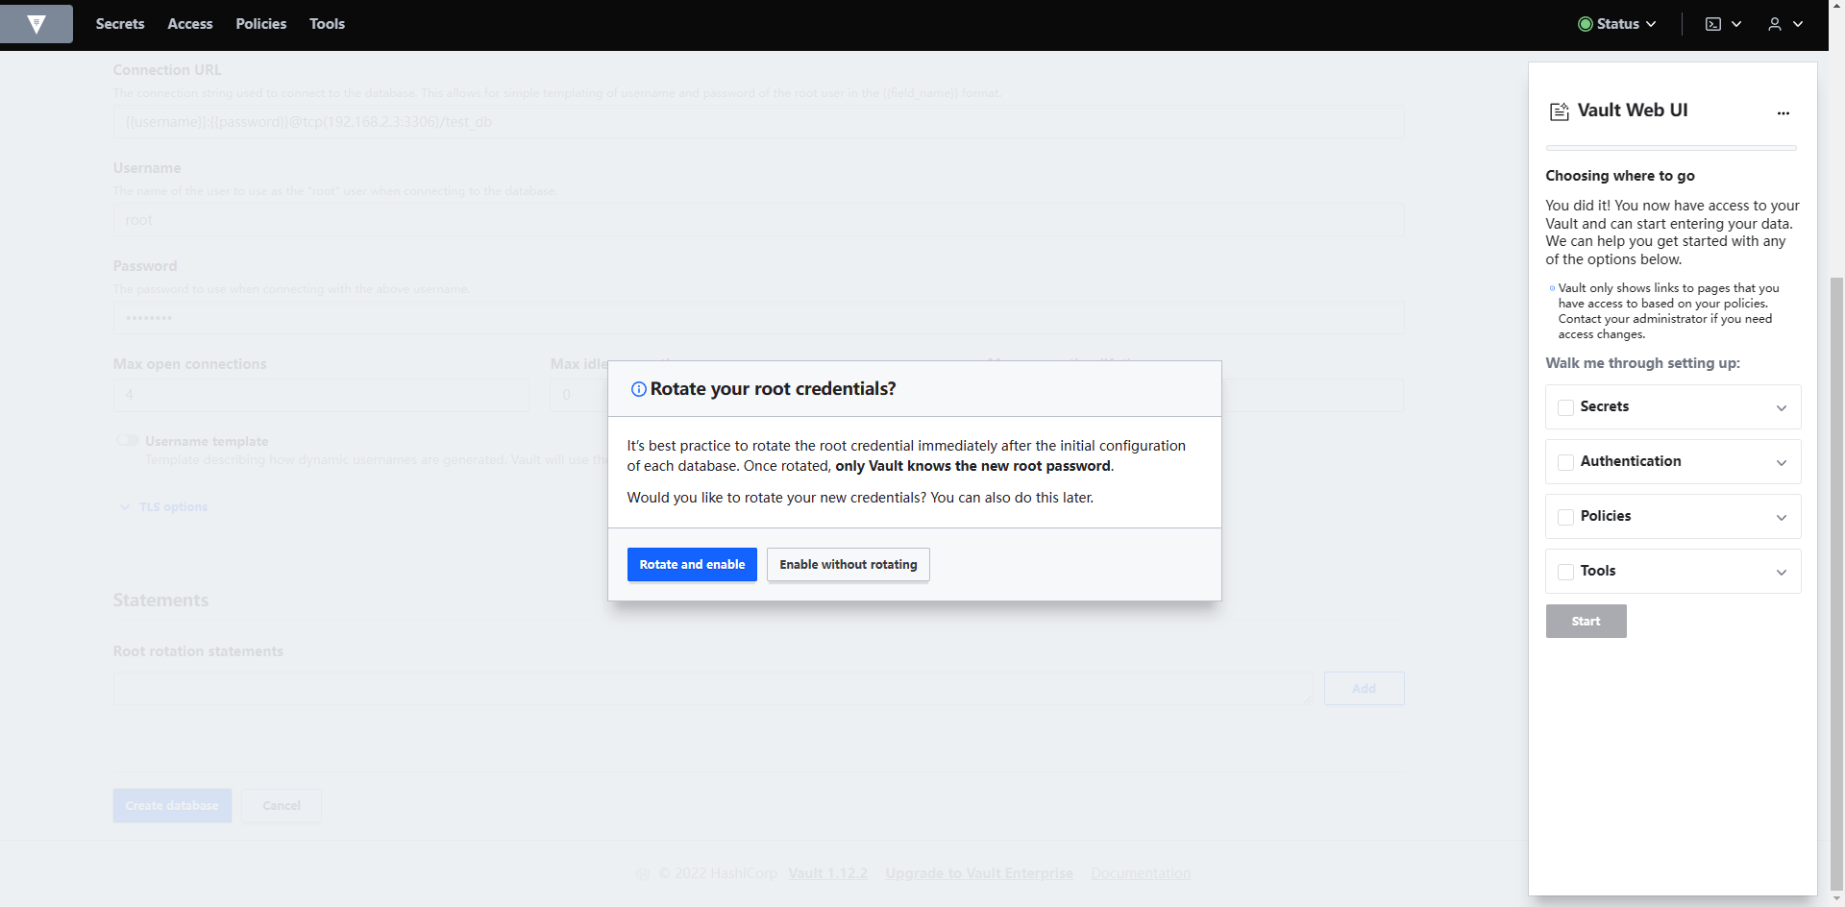

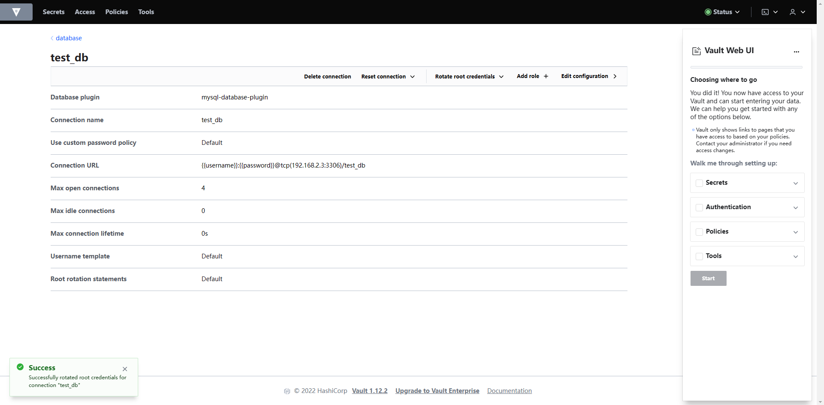

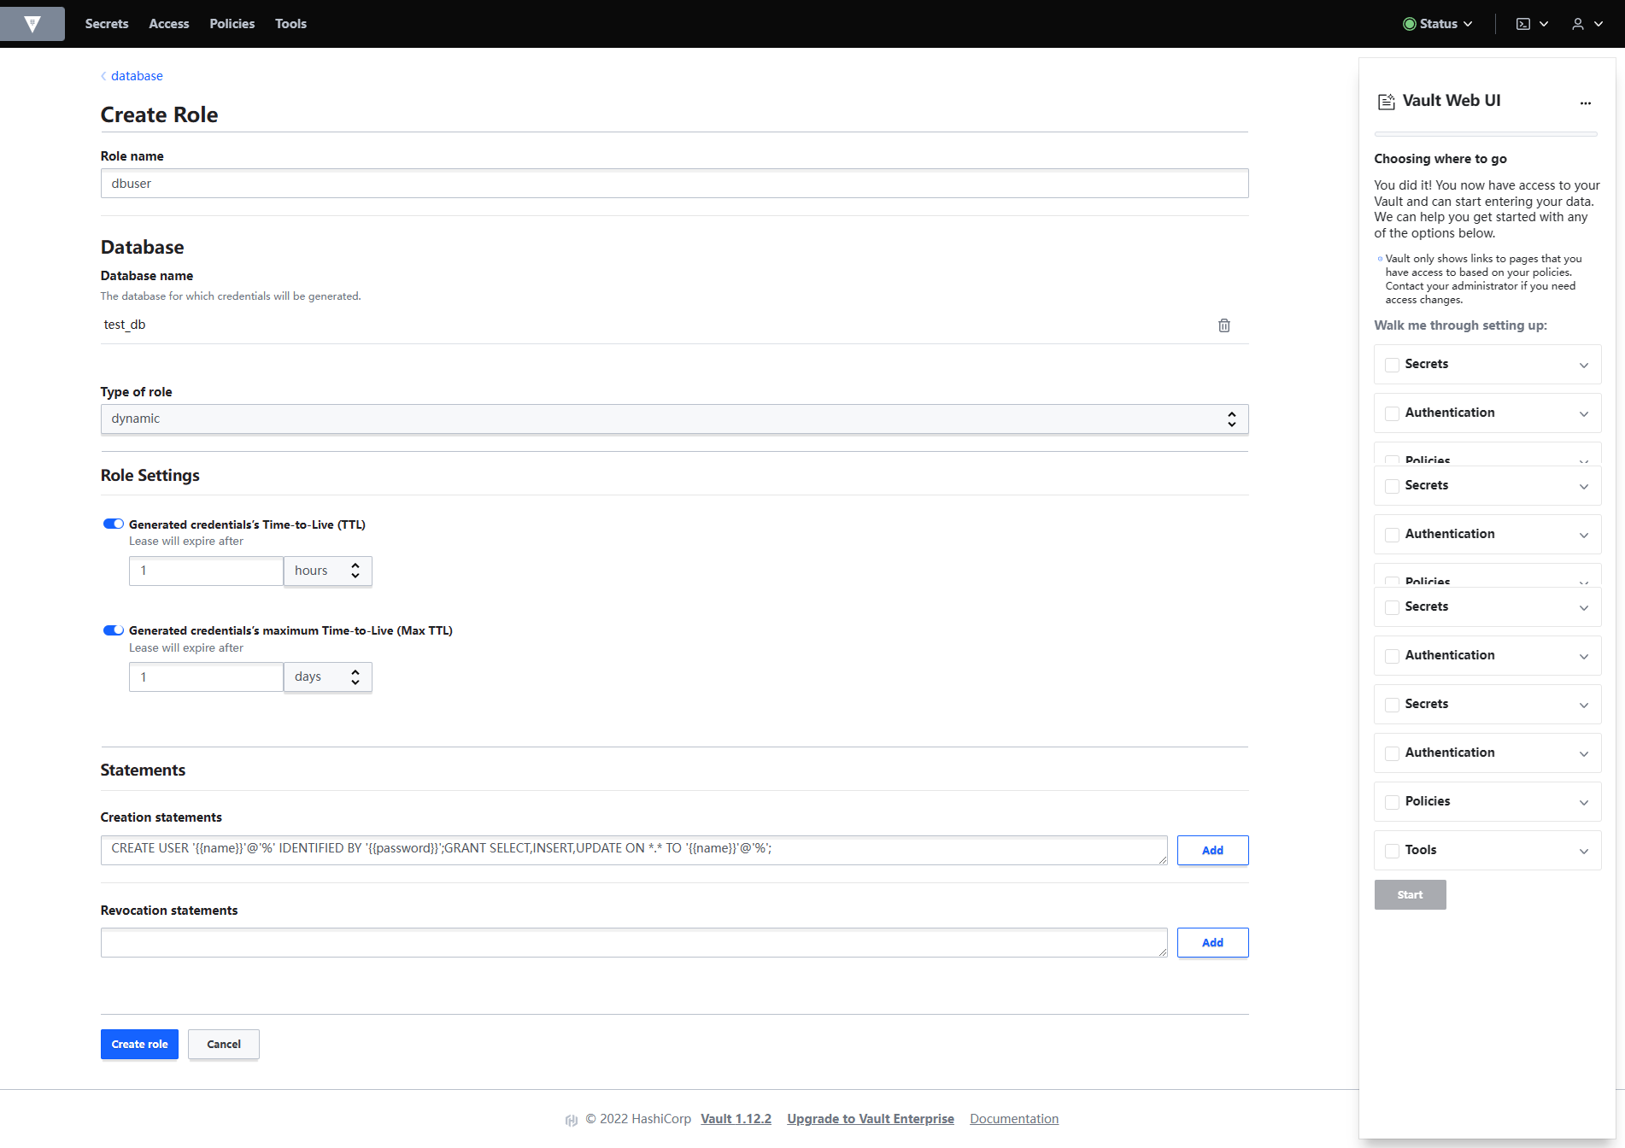

3. 生成DB连接用账号/密码
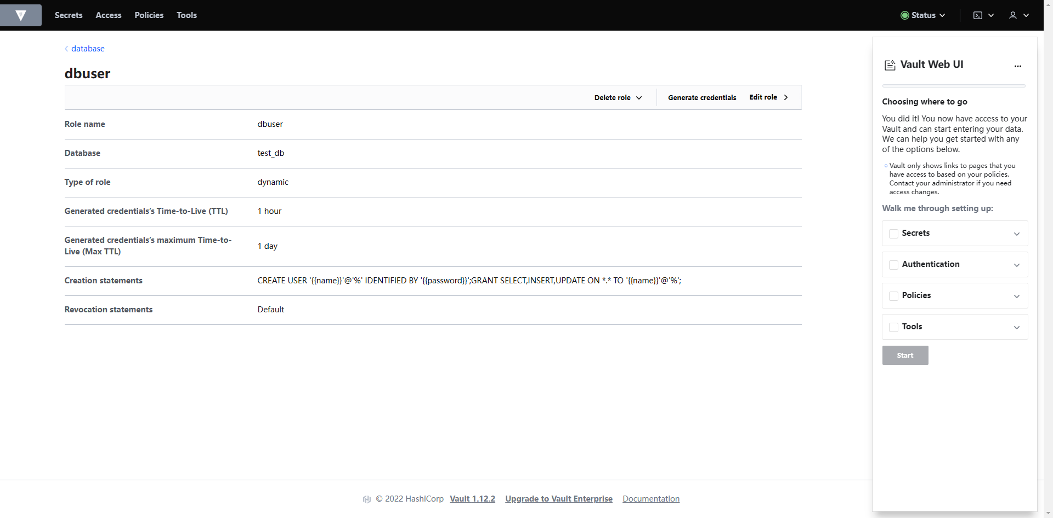

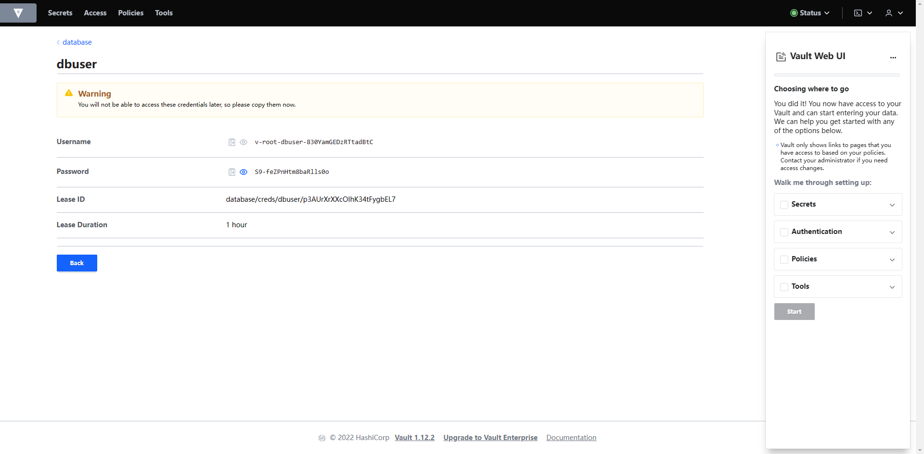

4. 测试DB连接
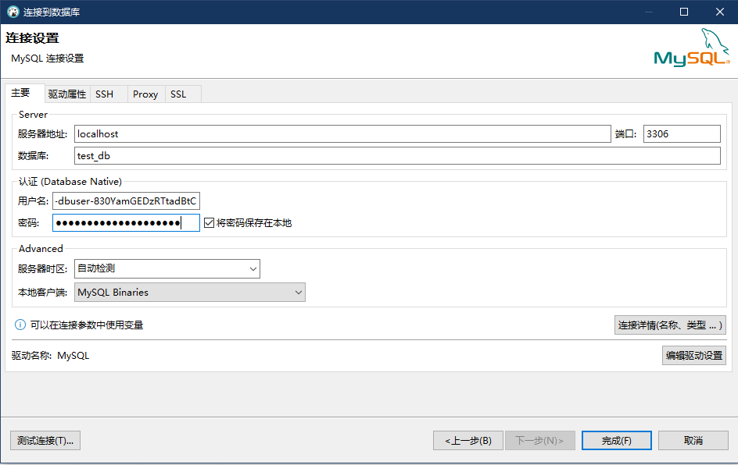

用户名：v-root-dbuser-830YamGEDzRTtadBtC
密码：S9-feZPnHtm8baRlls0o

